Estadísticas
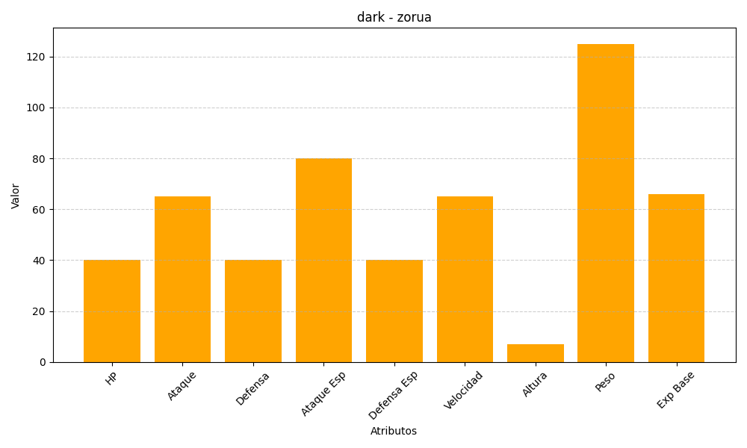
ID | Nombre | Tipo | HP | Ataque | Defensa | Ataque Especial | Defensa Especial | Velocidad | Altura | Peso | Experiencia Base
570 | zorua | dark | 40 | 65 | 40 | 80 | 40 | 65 | 7 | 125 | 66

